Анкета_Строит
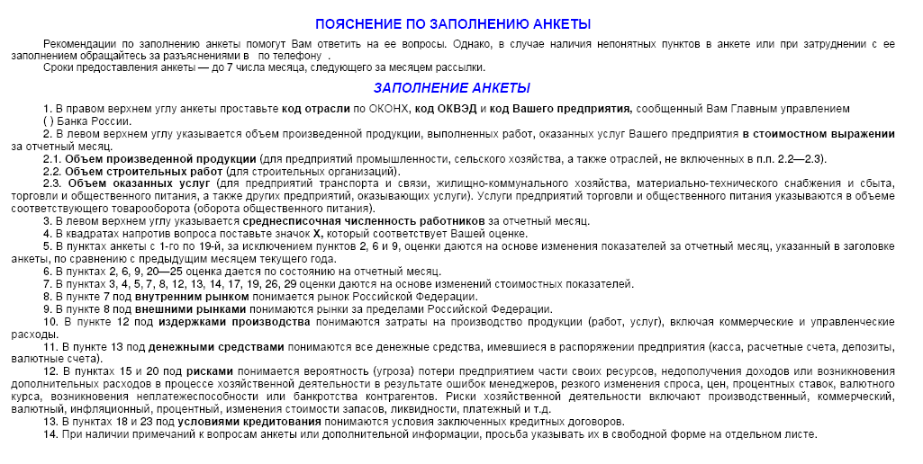
ЦЕНТРАЛЬНЫЙ БАНК РОССИЙСКОЙ ФЕДЕРАЦИИ (БАНК РОССИИ)
Южное главное управление Банка России
 |  |  |  | МОНИТОРИНГ ПРЕДПРИЯТИЙ
 |  |  |  |  |  | 2019 г. |  | Просьба вернуть анкету до 7 числа месяца, следующего за отчетным
 |  |  |  |  | (месяц)
Объем произведенной продукции, работ, услуг тыс.руб. |  |  |  |  |  |  |  |  |  | Код ОКВЭД
Среднесписочная численность работников, человек |  |  |  |  |  |  |  |  |  | Код предприятия

1.Как по Вашему мнению изменилась экономическая конъюнктура |  | 11.Как изменился объем денежных средств, которыми Вы располагали |  |  |  |  | 20.Как Вы оцениваете влияние обеспеченности оборотными средствами
в отрасли |  |  | увеличился |  |  |  |  |  | значительное
 | улучшилась |  | не изменился |  |  |  |  |  | умеренное
 | не изменилась |  | уменьшился |  |  |  |  |  | слабое
 | ухудшилась | 12.Как изменилась величина просроченной кредиторской |  |  |  |  |  |  | отсутствует
 | не знаю | задолженности |  |  |  |  | 21.Как Вы оцениваете влияние условий кредитования
2.Как Вы оцениваете экономическое положение Вашего предприятия |  |  | увеличилась |  |  |  |  |  | значительное
 | хорошее |  | не изменилась |  |  |  |  |  | умеренное
 | удовлетворительное |  | уменьшилась |  |  |  |  |  | слабое
 | плохое |  | отсутствует |  |  |  |  |  | отсутствует
3.Как Вы оцениваете изменение объема подрядных работ |  |  |  |  |  |  | 22.Как Вы оцениваете влияние просроченной дебиторской задолженности
 | увеличился | Факторы, воздействующие на производство работ |  |  |  |  |  |  | значительное
 | не изменился |  |  |  |  |  |  |  | умеренное
 | уменьшился | 13.Как по Вашему мнению изменились риски хозяйственной |  |  |  |  |  |  | слабое
 | отсутствовал | деятельности |  |  |  |  |  |  | отсутствует
4.Как Вы оцениваете изменение объема введенных в действие объектов |  |  | увеличились |  |  |  | 23.Как повлияло изменение валютного курса рубля на хозяйственную
 | увеличился |  | не изменились |  |  |  | деятельность Вашей организации
 | не изменился |  | уменьшились |  |  |  |  |  | позитивно
 | уменьшился |  | не знаю |  |  |  |  |  | не повлияло
 | отсутствовал | 14.Как изменился спрос на услуги отрасли |  |  |  |  |  |  | негативно
5.Как Вы оцениваете изменение объема незавершенного строительства |  |  | увеличился
 | увеличился |  | не изменился |  |  |  | Ваши ожидания на ближайшую перспективу
 | не изменился |  | уменьшился
 | уменьшился | 15.Как изменилась обеспеченность оборотными средствами |  |  |  |  | 24.Как изменится в следующие 3 месяца объем подрядных работ
 | отсутствовал |  | улучшилась |  |  |  |  |  | увеличится
6.Как Вы оцениваете уровень незавершенного строительства |  |  | не изменилась |  |  |  |  |  | не изменится
 | избыточный |  | ухудшилась |  |  |  |  |  | уменьшится
 | достаточный | 16.Как по Вашему мнению изменились условия кредитования |  |  |  |  | 25.Как изменится в следующие 3 месяца спрос на продукцию предприятия
 | недостаточный |  | улучшились |  |  |  |  |  | увеличится
 | отсутствует |  | не изменились |  |  |  |  |  | не изменится
7.Как изменился объем заключенных договоров подряда |  |  | ухудшились |  |  |  |  |  | уменьшится
 | увеличился | 17.Как изменилась величина просроченной дебиторской задолженности |  |  |  |  | 26.Как изменятся в следующие 3 месяца цены на продукцию предприятия
 | не изменился |  | увеличилась |  |  |  |  |  | увеличатся
 | уменьшился |  | не изменилась |  |  |  |  |  | не изменятся
 | отсутствуют |  | уменьшилась |  |  |  |  |  | уменьшатся
8.Как Вы оцениваете обеспеченность Вашего предприятия договорами |  |  | отсутствует |  |  |  | 27.Как изменится в следующие 3 месяца потребность в заемных ресурсах
подряда |  | 18.Как Вы оцениваете влияние рисков хозяйственной деятельности |  |  |  |  |  |  | увеличится
 | высокая |  | значительное |  |  |  |  |  | не изменится
 | удовлетворительная |  | умеренное |  |  |  |  |  | уменьшится
 | низкая |  | слабое |  |  |  |  |  | отсутствует
 | отсутствуют |  | отсутствует |  |  |  | 28.Как изменится в следующие 3 месяца численность занятых
9.Как изменились цены на Вашу продукцию |  | 19.Как Вы оцениваете влияние спроса |  |  |  |  | в организации
 | увеличились |  | значительное |  |  |  |  |  | увеличится
 | не изменились |  | умеренное |  |  |  |  |  | не изменится
 | уменьшились |  | слабое |  |  |  |  |  | уменьшится
10.Как изменились издержки производства |  |  | отсутствует
 | увеличились |  |  |  |  |  | 29. Если в следующие 3 месяца Вы планируете взять руб. кредит
 | не изменились |  |  |  |  |  | сроком до года, укажите максимально возможную ставку |  |  |  | %
 | уменьшились
 |  |  |  |  |  |  | 30. Если в следующие 3 месяца Вы планируете разместить руб. депозит
 |  |  |  |  |  |  | сроком до года, укажите минимально допустимую ставку |  |  |  | %

